Hoja1
2024-01-17

LA PAZ 28 - HAEDO 4460-2005
BUENOS AIRES luquearti@gmail.com
____________________________________________________________________________________
" RUEDAS ”
“Rueda de Goma c/ cuerpo de Hº Zinc. c/Base y MUNICION”
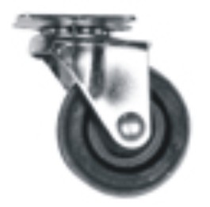
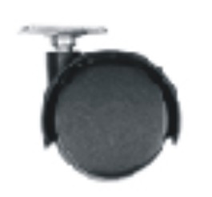

COD. | DESCRIPCION | PRECIO
RUEI-10 | RUEDA 25 c/Base y Municion | 286.96
RUEI-13 | RUEDA 30 c/Base y Municion | 318.23
RUEI-14 | RUEDA 40 c/Base y Municion | 410.41
RUEI-15 | RUEDA 50 c/Base y Municion | 615.61
RUEI-16 | RUEDA 76 c/Base y Municion | 1231.20
RUEI-17 | RUEDA 101 c/Base y Municion | 1478.08
RUEI-40 | RUEDA DOBLE 40 c/Base de Hº Zinc. | 246.90
RUEI-41 | RUEDA DOBLE 50 c/Base de Hº Zinc | 298.18
RUEI-45 | RUEDA DOBLE 40 c/Rosca de 1/4 | 277.35
RUEI-46 | RUEDA DOBLE 50 c/Rosca de 1/4 | 328.64
RUEI-47 | RUEDA DOBLE 40 c/Rosca de 5/16 | 277.35
RUEI-48 | RUEDA DOBLE 50 c/Rosca de 5/16 | 328.64

ENVASE: CAJA con 4 unidades

T

